الغلاف
MINEUQR
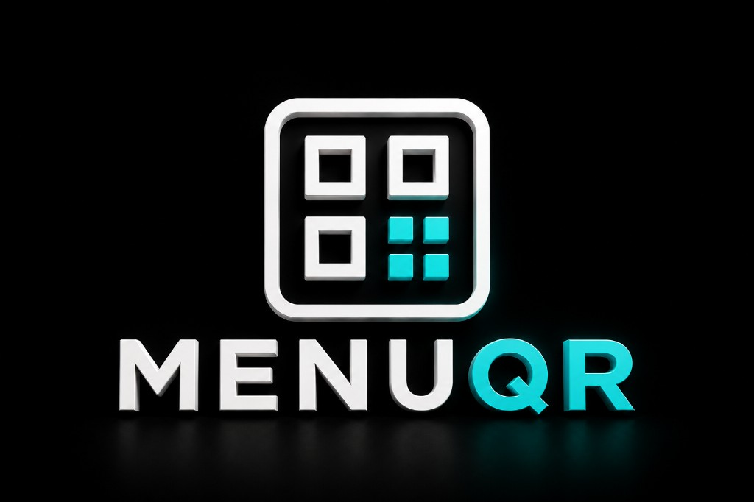

مقهى الديمو
شركة الديمو للضيافة

تقرير شهري
التقرير المالي الشهري

يوليو 2026
وثيقة مالية تنفيذية

 | العملة | SAR · ر.س
 | أساس التسعير | الأسعار تشمل الضريبة
 | السياسة الضريبية | VAT 15%
 | تاريخ الإصدار | 16‏/07‏/2026، 11:14 م

محتويات التقرير: الملخص التنفيذي · الملخص المالي · مبيعات الطلبات · اتجاه الإيرادات

سري — للاستخدام الداخلي · أعدّ بواسطة MineuQR

